关系图
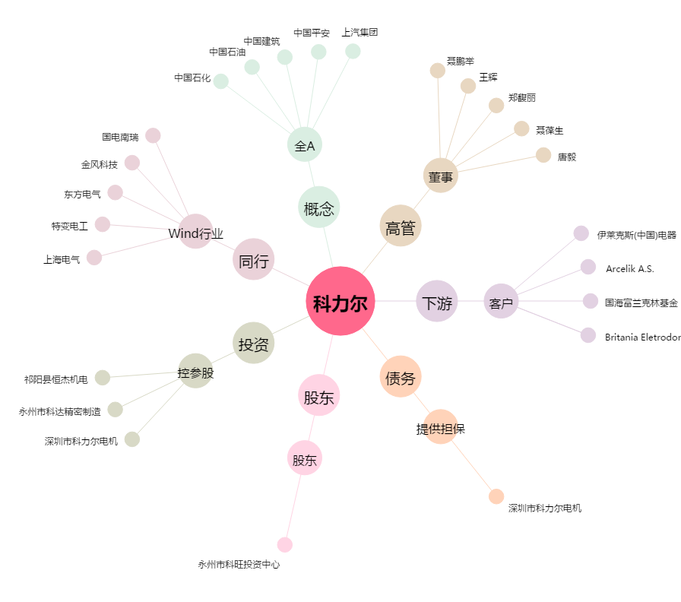
科力尔[002892.SZ] - 关系概览图

